상품제안서
메탈블루 물티슈 | 상품코드: S39337

 |  |  |  |  |  |  | 02-713-8555 | www.synergygift.co.kr
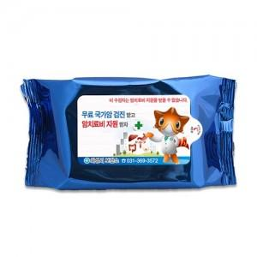

【상세/제작정보】 | <p>​<span style="font-size: 14pt;">※ 기본수량 이상이더라도 수량 백단위 주문시, 인쇄비 추가 발생됩니다.</span>&nbsp;​</p>

【인쇄/포장옵션】 | 스티커 / 포장불가능

【공급단가】 | 수량 | 1,000~ | 2,000~ | 3,000~ | 5,000~ | 10,000~
*VAT별도 | 35매 | 450원 | 440원 | 420원 | 400원 | 390원
 | 40매 | 540원 | 520원 | 500원 | 480원 | 460원

【상품 URL】 | https://www.synergygift.co.kr:443/src/goods_detail.php?gdno=39337

